CALCULO COSTOS
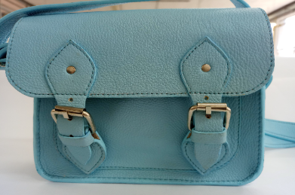
MARIBEL GIL
CEDULA | 43498846
PRODUCTO | Bandolera 018
FICHA | Celda de Producción

VALOR DEL PRODUCTO | $ 51,943.89
PRECI DE VENTA

MATERIALES E INSUMOS. | UNIDAD DE MEDIDA | VALOR UNIDAD DE CONSUMO | CONSUMO POR PRODUCTO | VALOR UNIDAD DE CONSUMO | SUBTOTALES
Cuero Napa con cera y acabado espejo | dm2 | $ 898.45 | 34 |  | $ 30,547.30
SEDA POLIESTER | Cm2 | $ 1.83 | 1262 |  | $ 2,313.28
Cuero Forro Cerdo | dm2 | $ 477.19 | 6 |  | $ 2,863.14
SALPA ITALIANA | CM2 | $ 1.00 | 1375 |  | $ 1,374.92
Cuadrante 1" pavón | Unidad | $ 998.41 | 2 |  | $ 1,996.82
trabilla 1" pavón | Unidad | $ 998.41 | 1 |  | $ 998.41
Hebilla de coscojo metálica, 1" níquel, calibre 4 | Unidad | $ 3,844.89 | 2 |  | $ 7,689.78
Remache sencillo #8 pavón | Unidad | $ 114.24 | 8 |  | $ 913.92
Remache Doble cabeza #6 pavón | Unidad | $ 114.24 | 6 |  | $ 685.44
broche imán niquelado mediano 1/2" | Unidad | $ 1,280.44 | 2 |  | $ 2,560.88
 | #N/A | #N/A
 | #N/A | #N/A
 | #N/A | #N/A
 | #N/A | #N/A
 | #N/A | #N/A
 | #N/A | #N/A
 | #N/A | #N/A
 | #N/A | #N/A
 | #N/A | #N/A
 | #N/A | #N/A
 | #N/A | #N/A
 | #N/A | #N/A
 | #N/A | #N/A
 | #N/A | #N/A
 | #N/A | #N/A
 | #N/A | #N/A
 | #N/A | #N/A
 | #N/A | #N/A
 | #N/A | #N/A
 | #N/A | #N/A
 | #N/A | #N/A
 | #N/A | #N/A
 | #N/A | #N/A
 | #N/A | #N/A
 | #N/A | #N/A
 | #N/A | #N/A
 | #N/A | #N/A
 | #N/A | #N/A
 | #N/A | #N/A
 | #N/A | #N/A
 | #N/A | #N/A
 | #N/A | #N/A

